Nyitó
AZ OLDALAK LÉRÉSÉHEZ KATTINTSON A KÉPEKRE!

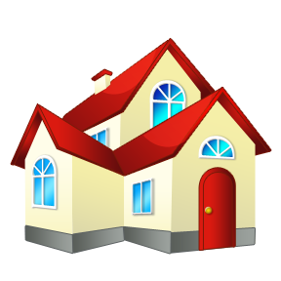
 | Személyi adatok | Cég adatok



 | Jármű adatok | Ház-lakás adatok | Ingóságfelmérő

szerződő adatok
Nyitó oldal
Természetes személy adatai:
Családi és Utónév:
Előző vagy leánykori név:
Születési hely és idő:
Anyja neve:
Állampolgárság:
Személyi igazolvány / útlevél száma, érvényessége:
Kiállító hatóság megnevezése, betűjele:
Lakcímkártya száma:
Adóazonosító:
Nyugdíjas törzsszám:
Lakcím:
Levelezési cím:
Kinek a nevében járt el (Saját v. jogi személy, ill. jogi személyiséggel nem rendelkező szerv, egyéni vállalkozó) | saját
Jogi személy, ill. jogi személyiséggel nem rendelkező más szerv adatai (egyéni vállalkozóknál is ki kell tölteni)
Név, rövidített név:
Székhely címe:
Telephely címe:
Fióktelep címe:
Számlaküldési cím:
Fő tevékenységi kör:
Cégjegyzék:
Adószám:
Számlavezető Bank neve és címe:
Bankszámla száma:
Képviseletre jogosultak neve, beosztása (adatok fent!):
Jogosítvány adatok:
Jogosítvány száma (hátul olvashatóbb):
Megszerzés dátuma (hátul, kategória mellett 10. oszlop): |  | amennyiben a kártya száma a bal oldalon van, a dátumok nemzetközi formátumúak: nn.hh.éé
Érvényessége: (hátul, a kategória mellett 11. oszlop)

Legfiatalabb gyermek neve: |  | Legfiatalabb gyermek születési ideje
Legfiatalabb gyermek anyja neve: |  | A gyermek születési akvi száma:

Díjlehívás v. átutalás - számlavezető bank neve (cégeknek kötelező mező!)
Számla tulajdonos neve (ha eltér a szerződőtől)
Számlaszám

Egyéb biztosítások - kedvezmények figyelembe vételéhez (saját és/vagy egyező lakcímen családtag):
Biztosító társaság neve | Módozat | Kötvényszám | Szerződő neve | Biztosítás évfordulója

Ön közalkalmazott, köztisztviselő vagy kormánytisztviselő? | Házastársa közalkalmazott, köztisztviselő vagy kormánytisztviselő?
(Kérem, válasszon!) | (Kérem, válasszon!)
Mozgássérült? | Nyugdíjas?
(Kérem, válasszon!) | (Kérem, válasszon!)
Tovább
Pedagógus? | Egyéni vállalkozó?
(Kérem, válasszon!) | (Kérem, válasszon!)

Telefon elérhetőség:
E-mail elérhetőség:

gj adatok
Nyitó oldal
Gépjármű adatok:
Rendszám (A)
Forgalmiengedély száma:
Forgalmiengedély kiállításának dátuma:
Jármű kategória (J)
Gépjármű gyártmánya (D.1)
Gj típusa (D.2)
Modell (D.3)
Kivitel (felszereltség):
Eurotax kód (ha ismert):
Gyártás éve (Q alatt)
Első forgalombahelyezés dátuma (B)
MO-i forgalombahelyezés dátuma (I)
Tulajdonszerzés dátuma:
Használt üzemanyag (P.3)
Hengerűrtartalom: (P.1)
Teljesítmény (P.2)
Sebességváltó-fajta (kódszám) (H fölött)
Saját tömeg (G)
Együttes tömeg (F.1.)
Alvázszám (E)
Motorszám (P.5)
Szín, különleges fényezés (pl. metál): (R)
Szállítható személyekszáma (S.1)
Ajtók száma:
Km óra állása:
Éves futásteljesítmény:
Kgfb évfordulója:
KKNYR ügyfélazonosító (központi kárnyilvántartó azonosító):
GFB szerződés kötésének oka: | (Kérem, válasszon!)
Belépési nyilatkozat: | (Kérem, válasszon!)
Jelen jármű kgfb biztosítója: |  | Párhuzamos jármű(vek) rendszáma | GFB biztosító / kötvényszám
Jelen kgfb szerződésének kezdete: |  | pl: ABC123 | Aegon / 12345678
~ kötvényszáma:
~ bonus/malus besorolás: | (Kérem, válasszon!)
Előző szerződését a biztosító mondta fel? | (Kérem, válasszon!)
Előző évben volt díj nemfizetéssel megszűnt szerződése? | (Kérem, válasszon!)
Utolsó kárkifizetés éve: | (Kérem, válasszon!)
Tovább
Hány db kárt okozott az utolsó 1 évben: | (Kérem, válasszon!)
Hány db kárt okozott a most megszűnő szerződése alatt: | (Kérem, válasszon!)
Hány db kárt okozott az utolsó 5 évben összesen: | (Kérem, válasszon!)

csak casco kötéshez!
Védelem: (indításgátló, riasztó, GPS, stb.)
Casco bonus: | (Kérem, válasszon!)
Extra felszerelések és értékük:
metál
összdíj

Önrész választása (10, 20 %)
Márkakereskedőnél vásárolta az autót? | (Kérem, válasszon!)
Kér balesetbiztosítást? | igen
Kér poggyászbiztosítást? | igen
Finanszírozott gj - Hitelintézet neve:
Finanszírozott gj - Hitelintézet címe:
Finanszírozott gj – hitelszerződés száma:
Finanszírozott gj - kezdete - vége:
Finanszírozott gj - teljes vételár:
Finanszírozott gj - önerő mértéke:

Díjfizetés módja | díjlehívás (inkasszó)
Díjfizetés üteme | éves

Kedvezmények figyelembe vételéhez szükséges információk (saját és/vagy egyező lakcímen családtag):
Vállalja a kizárólagos elektronikus kommunikációt? | igen | legkedvezőbb, csak inkasszó!
Megadja telefonszámát a biztosítónak a biztosítással kapcsolatban? | igen
Megadja e-mail címét a biztosítónak a biztosítással kapcsolatban? | igen
Hol van casco biztosítása?
Casco bonus: | (Kérem, válasszon!)
Hol van otthonbiztosítása?
Otthonbiztosítását 2013.01.01 előtt kötötte? | (Kérem, válasszon!)
Lakás alapterülete

Tovább

ház-lakás adatok
Nyitó oldal
Biztosítandó épület/lakás adatai:
Címe: |  | éves | hagyományos
Építésének éve: |  | féléves | (ház)központi
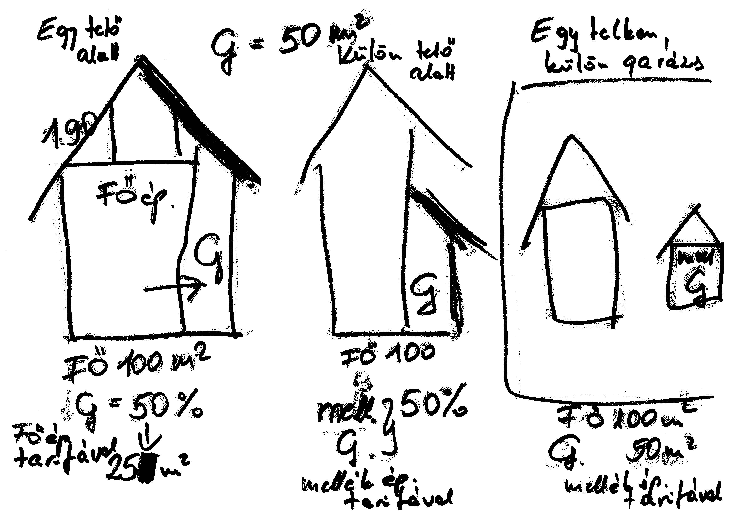
Épület típusa: (lakóépület (családi, társas), nyaraló)) |  | negyedéves | távfűtés
Falazat (tégla, panel, beton, fa, vályog) |  | havi | geotermikus
Tetőzet (cserép, nád, lapostető) |  |  | egyéb
Fűtés típusa: |  | kutya
Szintek száma:
Lakóépület alapterülete: |  | macska | igen
~ ebből lakás célú |  |  | nem
~ nem lakás célú (a főépülettel közös falon) |  | alap
~ nem lakás célú (a főépülettől különálló) |  | prémium | Aegon
Építmény (medence, kerítés, támfal, stb.) |  |  | Allianz
Melléképületek száma? |  |  | Colonnade
Melléképületek alapterülete (medence m3): |  | 6 hónap | Generali
Eltérő címen lévő, biztosított melléképület/építmény címe: |  | 9 hónap | Groupama
Saját használatú / bérbe adott / bérbe vett |  |  | K&H
Állandóan vagy időszakosan lakott? |  | saját | Signal
Lakóterúleten vagy azon kívül fekszik? |  | bérbe adott | Uniqa
Az épület (TH) külön szerződésben van biztosítva? (csak ingóságbiztosítás esetén) |  | bérbe vett
Épület/TH biztosítója:
Épület/TH biztosítás kötvényszáma: |  | állandóan
Épület építés, felújítás alatt? |  | időszakosan
Ingóság |  | lakás
MABISZ engedélyes beépített értéktároló |  | családiház
Vállalkozási eszközeinek biztosítása (ha van a lakásba vállakozás bejelentve) |  | ikerház
Válallkozási tevékenység jellege, TEÁOR '08 |  | sorház
Vállalkozás berendezés értéke |  | nyaraló
~ irodagépek értéke
Kiegészítő biztosítások |  | kő, tégla | cserép
Ebtartói felelősségbiztosítás |  | beton | pala
Ebek száma: |  | fa | bitumen lemez
Akvárium: |  | vályog | nád
~ űrtartalma: |  | egyéb puhafalú | fazsindely
Különleges üveg összes területe
~ jellege: copolit, üvegtégla, biztonsági üveg, stb.
Kerámia főzőlap értéke
Gépjárműbiztosítás (garázsban v. saját beállóban)* | *az épületkárral összefüggében történt gj károkat téríti meghatározott limiten belül, illetve azokat a károkat, ami a meglévő casco nem (pl. önrész)
Garázsban/gkbeállóban tárolt szgk száma: |  | HUF | csoportos beszedés / inkasszó
Személybiztosítás (élet, betegség, baleset, műtétek, stb.) |  | EUR | egyedi átualás
Együttlakók / biztosított személyek száma: |  | CHF | csekk
1. Biztosítandó személy neve és születési dátuma
2. Biztosítandó személy neve és születési dátuma
3. Biztosítandó személy neve és születési dátuma
4. Biztosítandó személy neve és születési dátuma
5. Biztosítandó személy neve és születési dátuma
6. Biztosítandó személy neve és születési dátuma
7. Biztosítandó személy neve és születési dátuma
8. Biztosítandó személy neve és születési dátuma
9. Biztosítandó személy neve és születési dátuma
Családi jogvédelembiztosítás
Munkanélküliségi díjmentesítés:
Besurranás, trükkös lopás:
Tűz nélküli füst- és koromszennyeződés:
Vízelfolyás:
Szabadban tárolt berendezések:
Kerti veszélytelenítés:

24/7 assistance (szakember közvetítés, kárbejelentés, info, stb.)
Hitel
Hitelt nyújtó pénzintézet neve:
~ címe:
Hitel összege:
Hitel pénzneme:
Hitelszerződés száma:
Futamidő kezdete:
~ vége:
Egyéb kiegészítők
Kiterjesztett garancia - az eszközök 48-60 hónapos koráig, a még min. 3 hónapig garanciális készülékekre | Szórakoztató elektronika: LCD/plazma TV, DVD író/lejátszó (asztali), házimozi rendszer, Hi-Fi berendezés, stb; Háztartási nagy gépek: mosógép, szárítógép, beépíthető-/önálló tűzhely, mosogatógép, hűtő/fagyasztó, stb.
Készülék típusa:
Beszerzési ára:
Vásárlás dátuma
Garancia ideje:
Kisállat biztosítás - kutya vagy macska, betegség, balaset, halál esetére
Faj és fajta (pl. kutya - Magyar Vizsla)
Állatok száma:
Születési ideje/-ük:
Európai területi kiterjesztés:
Kedvezőbb díjért vállal önrészt?
Kedvezményért vállal 3 év hűségidőt?

Tovább
Díjfizetés
Díjfizetés módja
Díjfizetés üteme:

Ingóság
Kedves Ügyfelem,

Ez az adatkérő egy segédlet ahhoz, hogy ingóságait reális pótlási értéken mérjük fel és kerüljön biztosításra. A pótlási érték nem azonos az adott tárgy jelen piaci (eladási) értékével, hanem azt kell megnéznünk, hogy egy káreseményben megsemmisült/tönkrement ingóságot ma mennyiért tudunk azonos, vagy hasonló minőségben megvásárolni, pótolni. Ez az újrabeszerzési érték = pótlási érték.
A felmérés maga nem kerül be a biztosítóhoz, a cél nem az ügyfelek vagyonának tételes ismerete.

Ugyanakkor a kiemelt értékekről egy bizonyos, biztosítónként eltérő limittől részletes értéklistát kell készíteni. Ehhez minden esetben, az adott szituációnak megfelelően nyújtunk segítséget figyelembe véve a biztosítási igényeket, az érintett vagyontárgyak értékét és a választott biztosító előírásait.

A következő oldalon többnyire csak az összegeket tudja beírni, amit olyan módon kérünk, hogy az ezres nullákat (000) elhagyjuk. Pl.: tízezer= 10, százezer = 100, 1 millió = 1000. Az "egyéb" cellákban listázhatja azon vagyontárgyait, amit nem tudott máshová besorolni, de biztosítani szeretné.

Ingóságfelmérő indítása
Szíves együttműködését köszönöm!

Ingóságfelmérő
Nyitó oldal
Segédlet az ingóságok számbavételére és új értékük megállapításához
Tisztelt Ügyfelünk! Jelen ingóságfelmérő adatlap kitöltése kölcsönös érdekünk. Ingóságai tételes számbavétele segít Önnek meglévő vagyona valós új értékének megállapításában, mellyel elkerülheti az alulbiztosítást, aminek káresemény esetén van jelentősége. (A cellákba csak számokat írjon, pl.: 100000 Ft = 100)

Megnevezés | Új érték (e Ft) | Megnevezés | Új érték (e Ft)
Értéktárgyak |  | Általános háztartási ingóság
Elzárva tartandó ingóságok |  | Lakberendezések
Ékszerek (nemesfém, drágakő, vagy ezek felhasználásával készült tárgyak) |  | Szobai bútorzat
Katalogizált gyűjtemények (érme, bélyeg és egyéb) |  | Konyhai bútorzat
Antik tárgyak, dísztárgyak (antik kar-/zsebóra, stb.) |  | Fürdőszobai bútorzat
Kiemelt értékek |  | Egyéb bútorok (hálószoba, előszoba, stb.)
Képzőművészeti alkotás (festmény, grafika, szobor, stb.) |  | Kerti-/szbadban tárolt bútorok/berendezések:
Antik bútorok |  | Álló-, olvasó-, egyéb lámpák
Népi-/iparművészeti tárgyak |  | Csillárok
Egyéb antiktárgyak (kézi csomózású szőnyegek, valódi szőrme, hangszer) |  | Szőnyegek (nem kiemelt értékű)
Összesen: | 0 | Függöny
Járművek |  | Ágynemű
Kerékpár |  | Textil asztalnemű
Segédmotorkerékpár |  | Dísztárgyak
Csónak, motorcsónak, vitorlás |  | Szobai (dísz)növények
Egyéb |  | Egyéb
Összesen: | 0 | Ruházat
Elektromos háztartási gépek, berendezések |  | Bunda (nem valódi szőrme)
Személyi számítógép és tartozékai |  | Kabát, köpeny
 |  | Bőrruházat
Telefon, fax, más kommunikációs eszközök |  | Felsőruházat
TV |  | Munkaruházat
Videó kamera/-magnó, DVD, film felvevő-lejátszó, egyéb multimédiás ecszközök |  | Sportruházat
Rádió, Hi-Fi, lemezjátszók (CD/DVD, bakelit, stb), MP3, MP4, egyéb |  | Fehérnemű
Villanyvarrógép |  | Pulóver, kalap, sál, sapka
Porszívó, takarítógép |  | Lábbeli
Mosógép, centrifuga, szárítógép |  | Egyéb
Elektromos fürdőszobai eszközök |  | Egyéb háztartási ingóság
Hűtőgép, mélyhűtő, fagyasztó |  | Órák, fényképezőgép, látcső
Elektromos főző- és sütő berendezések |  | Könyvek
Elektromos főző- és sütő berendezések |  | Hang-, kép- és adathordozók (lemezek, kazetták, szalagok, stb.)
Mosogatógép |  | Tisztító-, tisztálkodó- és illatszerek
Konyhai robotgép, mixergép |  | Gyógyszer
Egyéb elektromos konyhai gépek |  | Élelmiszerek, fogyasztási cikkek
Mobil vagy beépített klíma |  | Edényzet, evőeszköz, étkészlet
Ventilátor |  | Tűzhely, gázpalack
Elektromos hősugárzó/-kályha |  | Játékok, elektronikus játékok
Elektromos és egyéb barkácseszközök, -felszerelések, kerti gépek |  | Sport- és fitness eszközök
Beépített-/felállítható medence + gépészet |  | Barkács és egyéb anyagok, alkatrészek
Egyéb |  | Tüzelőanyag
 |  | Fegyverek, vadászfelszerelések
 |  | Egyéb

Összesen: | 0 | Összesen: | 0
Ingóság összesítő táblázat
Megnevezés |  | Új érték /Biztosítási összeg (e Ft)
Értéktárgyak |  | 0
Járművek |  | 0
Elektromos háztartási gépek, berendezések |  | 0
Általános háztartási ingóság |  | 0
Összesen: |  | 0

